Sheet1
编号 | 厂家名称 | 商品编码 | 款式编码 | 商品名称 | 颜色/规格 | 数量 | 箱数 | 次品原因 | 次品照片1 | 次品照片2 | 次品照片3 | 次品照片4
E22 | 宇婷 | 6941716530266 | KQ23020 | 夏宠冰果乐披风帽 | 椰椰西瓜冻L | 18 | 1号箱 | 脏 面料次 破 针眼 | 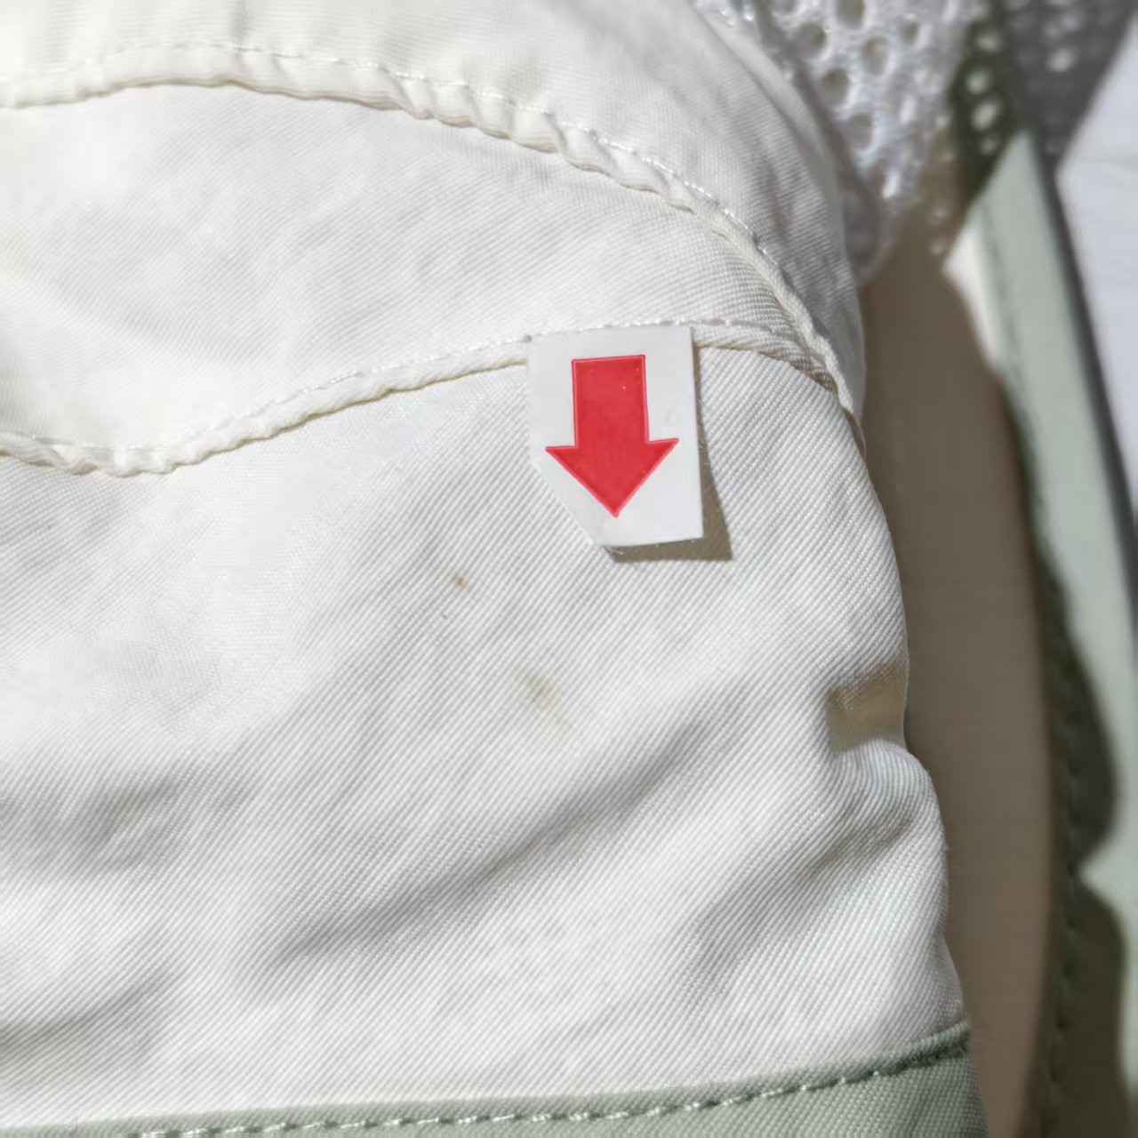 | 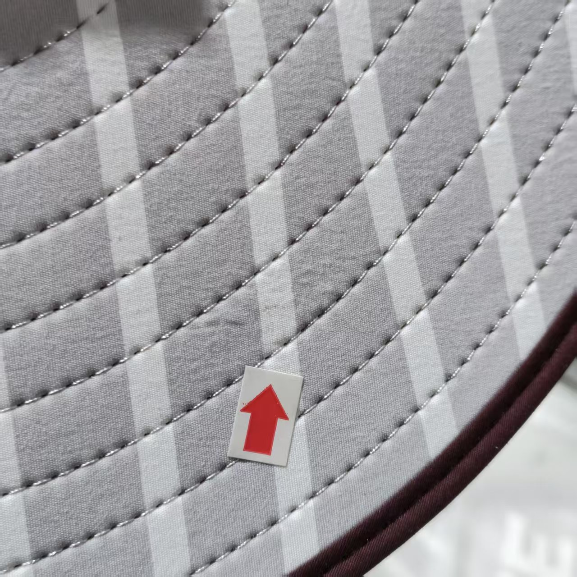 | 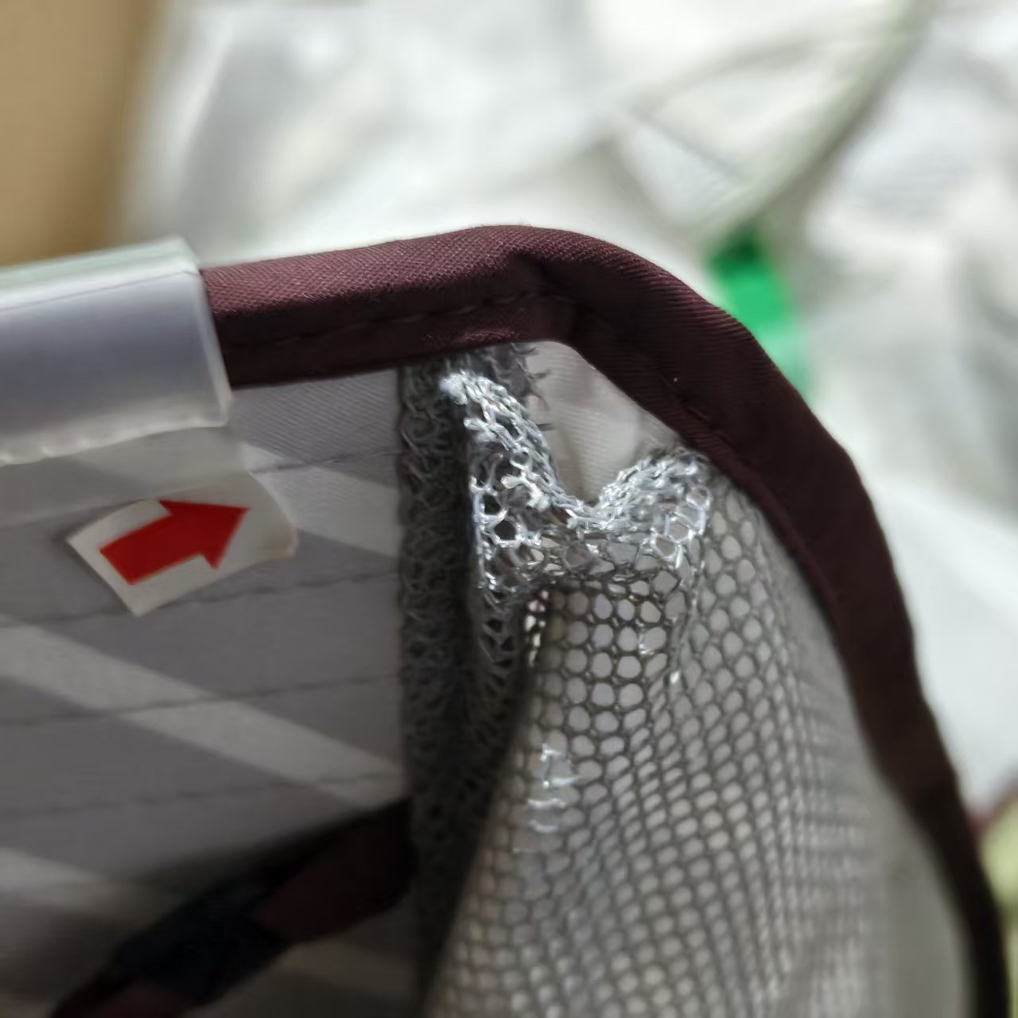 | 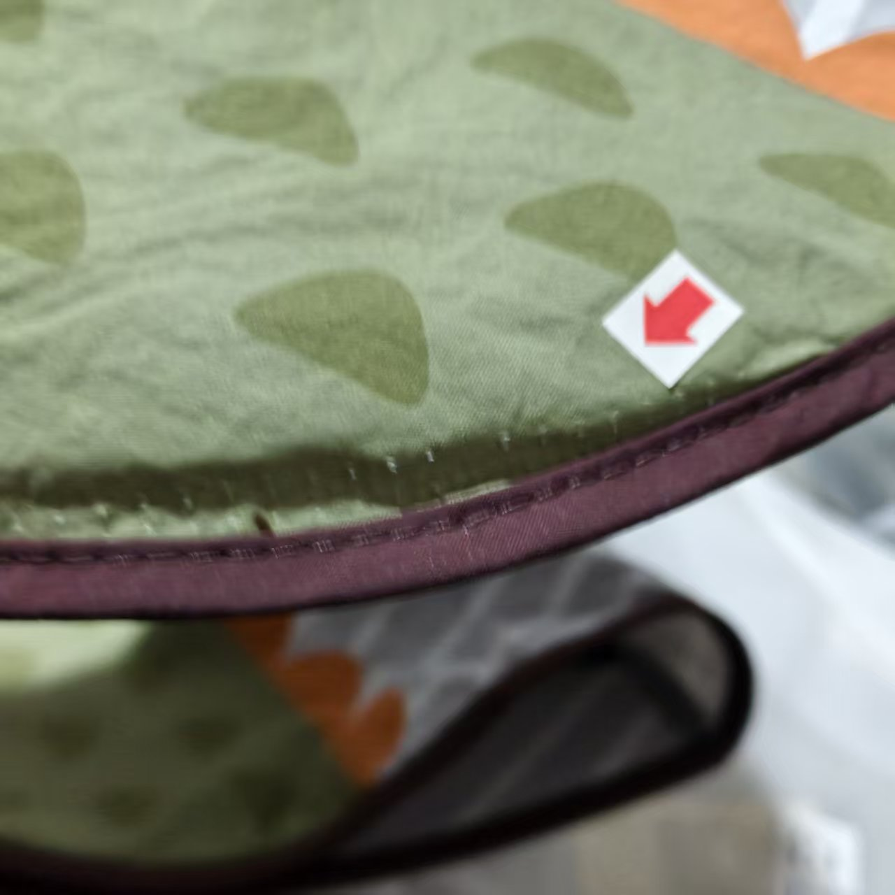
E22 | 宇婷 | 6941716543273 | KQ24011 | 跃趣萌宠披风帽 | 里瑟灰鳄鱼L | 24
E22 | 宇婷 | 6974318533663 | KQ26071 | 几何乐园空顶防晒帽 | 冰薄荷L | 2
E22 | 宇婷 | 6974318533700 | KQ26071 | 几何乐园空顶防晒帽 | 奶霜米XL | 1
E22 | 宇婷 | 6941716598846 | KQ26019 | 小奶萌动物帽 | 鲨鱼咔咔XXXS | 4
E22 | 宇婷 | 6941716598853 | KQ26019 | 小奶萌动物帽 | 鲨鱼咔咔XXS | 2
E22 | 宇婷 | 6941716598860 | KQ26019 | 小奶萌动物帽 | 鲨鱼咔咔XS | 5
E22 | 宇婷 | 6941716598938 | KQ26019 | 小奶萌动物帽 | 企鹅团团XXS | 9
E22 | 宇婷 | 6941716598945 | KQ26019 | 小奶萌动物帽 | 企鹅团团XS | 1
E22 | 宇婷 | 6941716543259 | KQ24011 | 跃趣萌宠披风帽 | 里瑟灰鳄鱼S | 11
E22 | 宇婷 | 6941716543266 | KQ24011 | 跃趣萌宠披风帽 | 里瑟灰鳄鱼M | 20
E22 | 宇婷 | 6941716598884 | KQ26019 | 小奶萌动物帽 | 兔兔奶糖XXXS | 8
E22 | 宇婷 | 6941716598907 | KQ26019 | 小奶萌动物帽 | 兔兔奶糖XS | 29
E22 | 宇婷 | 6941716530259 | KQ23020 | 夏宠冰果乐披风帽 | 椰椰西瓜冻M | 1
E22 | 宇婷 | 6941716530273 | KQ23020 | 夏宠冰果乐披风帽 | 椰椰西瓜冻XL | 1
E22 | 宇婷 | 6941716598921 | KQ26019 | 小奶萌动物帽 | 企鹅团团XXXS | 1
E22 | 宇婷 | 6974318535674 | KQ26092 | 小蛋卷呼吸防晒帽 | 奶绿奇异果M | 37
E22 | 宇婷 | 6974318535681 | KQ26092 | 小蛋卷呼吸防晒帽 | 奶绿奇异果L | 61
E22 | 宇婷 | 6941716530266 | KQ23020 | 夏宠冰果乐披风帽 | 椰椰西瓜冻L | 37 | 2号箱
E22 | 宇婷 | 6974318535674 | KQ26092 | 小蛋卷呼吸防晒帽 | 奶绿奇异果M | 260
E22 | 宇婷 | 6974318535681 | KQ26092 | 小蛋卷呼吸防晒帽 | 奶绿奇异果L | 50
E22 | 宇婷 | 6941716530259 | KQ23020 | 夏宠冰果乐披风帽 | 椰椰西瓜冻M | 1 | 3号箱 | 线 面料次 脏 缝次 | 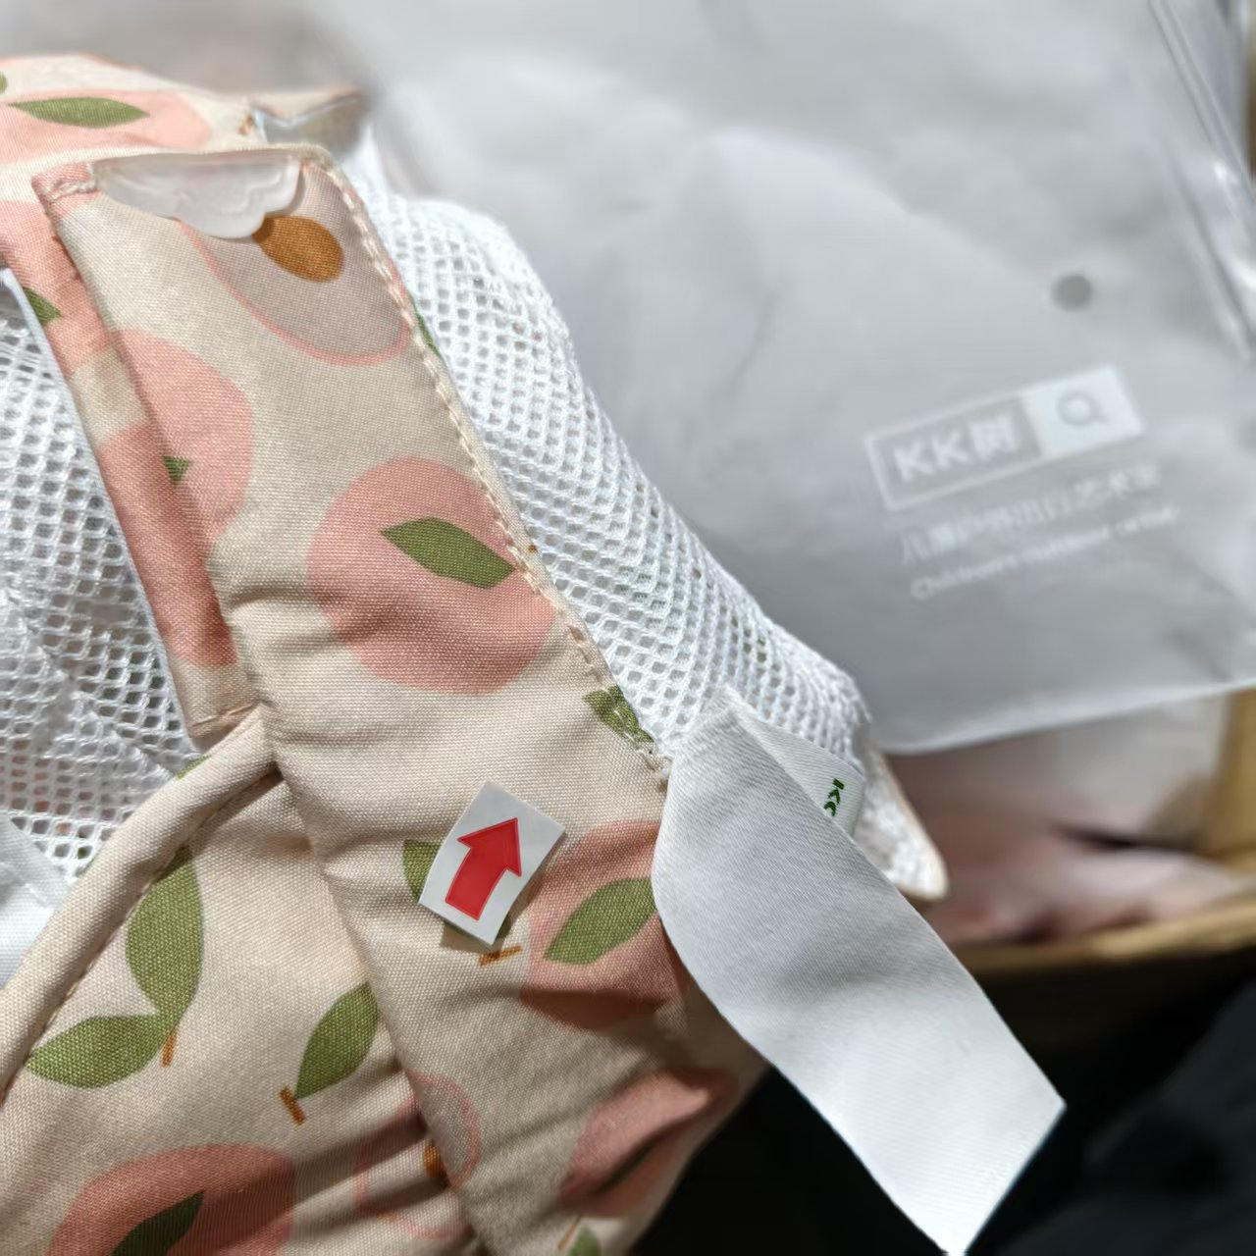 | 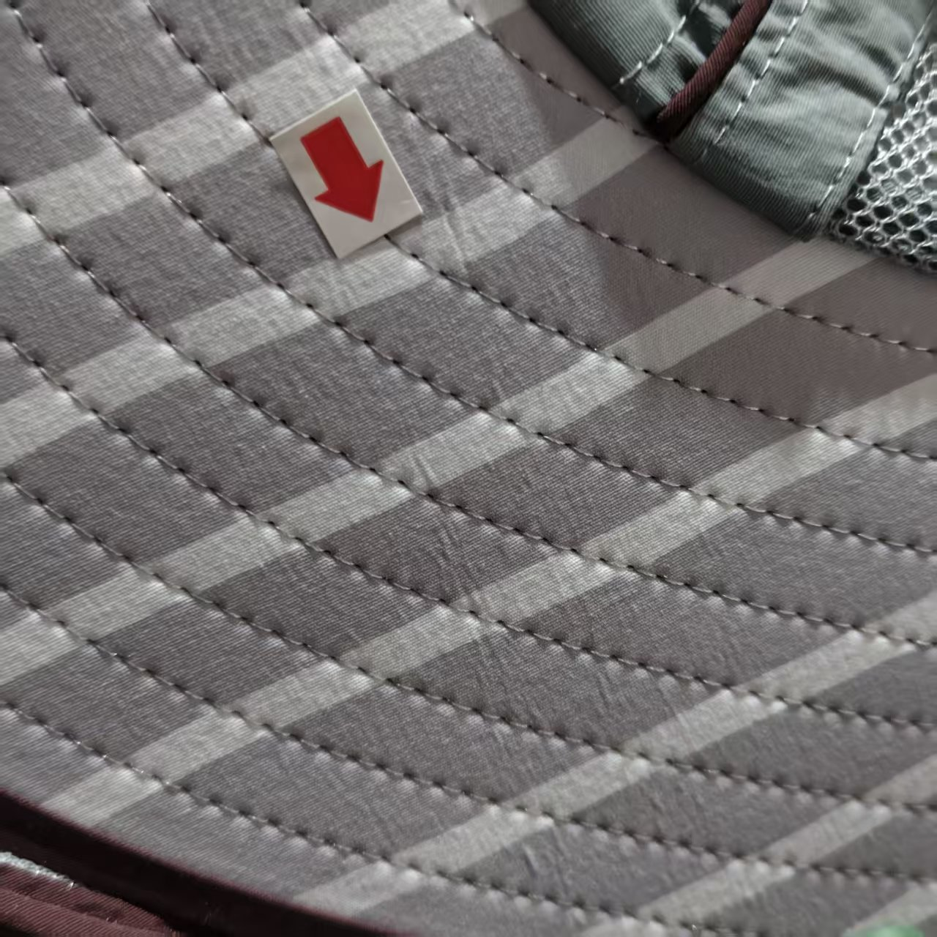 | 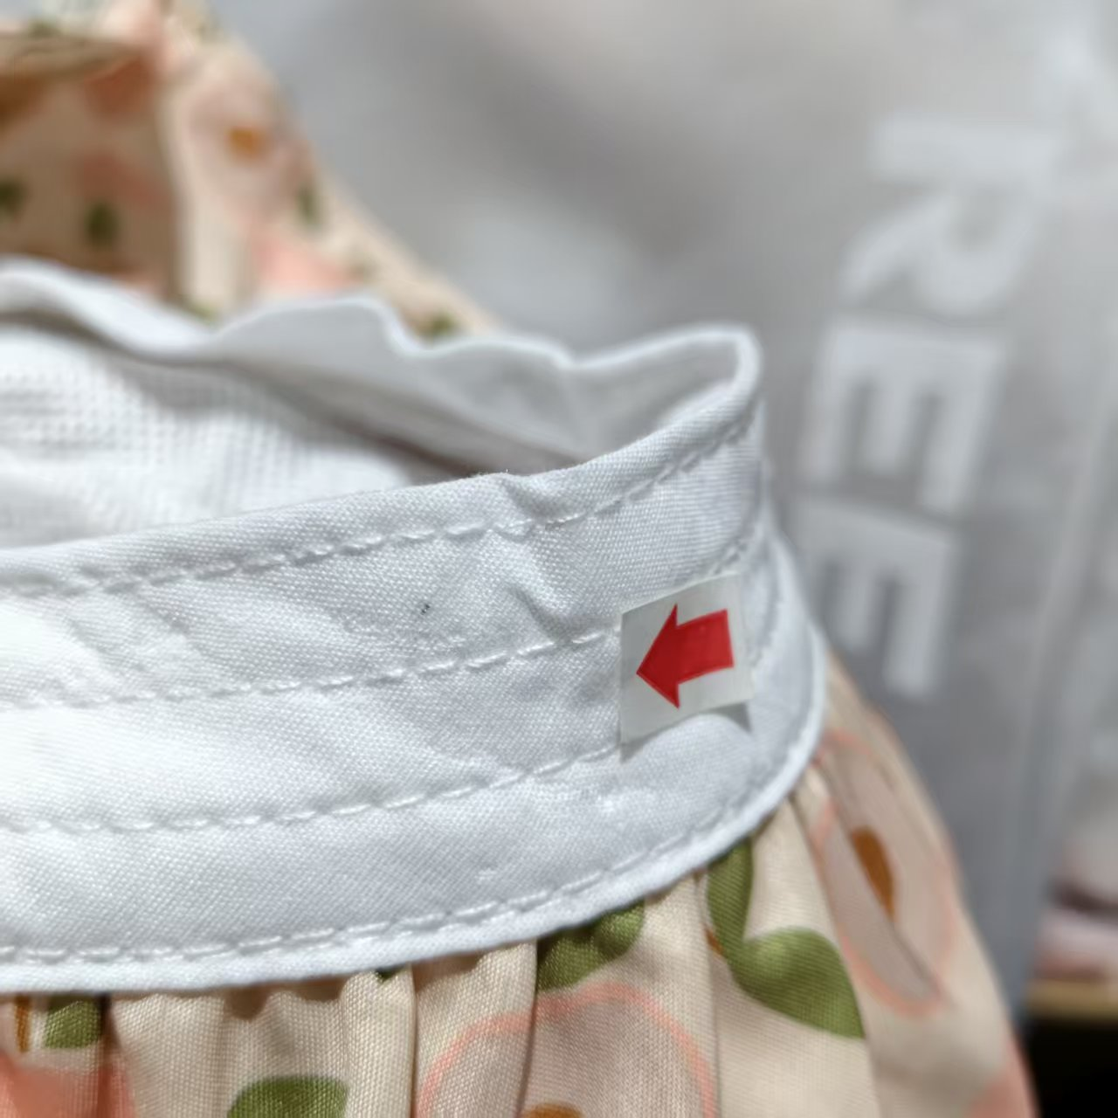 | 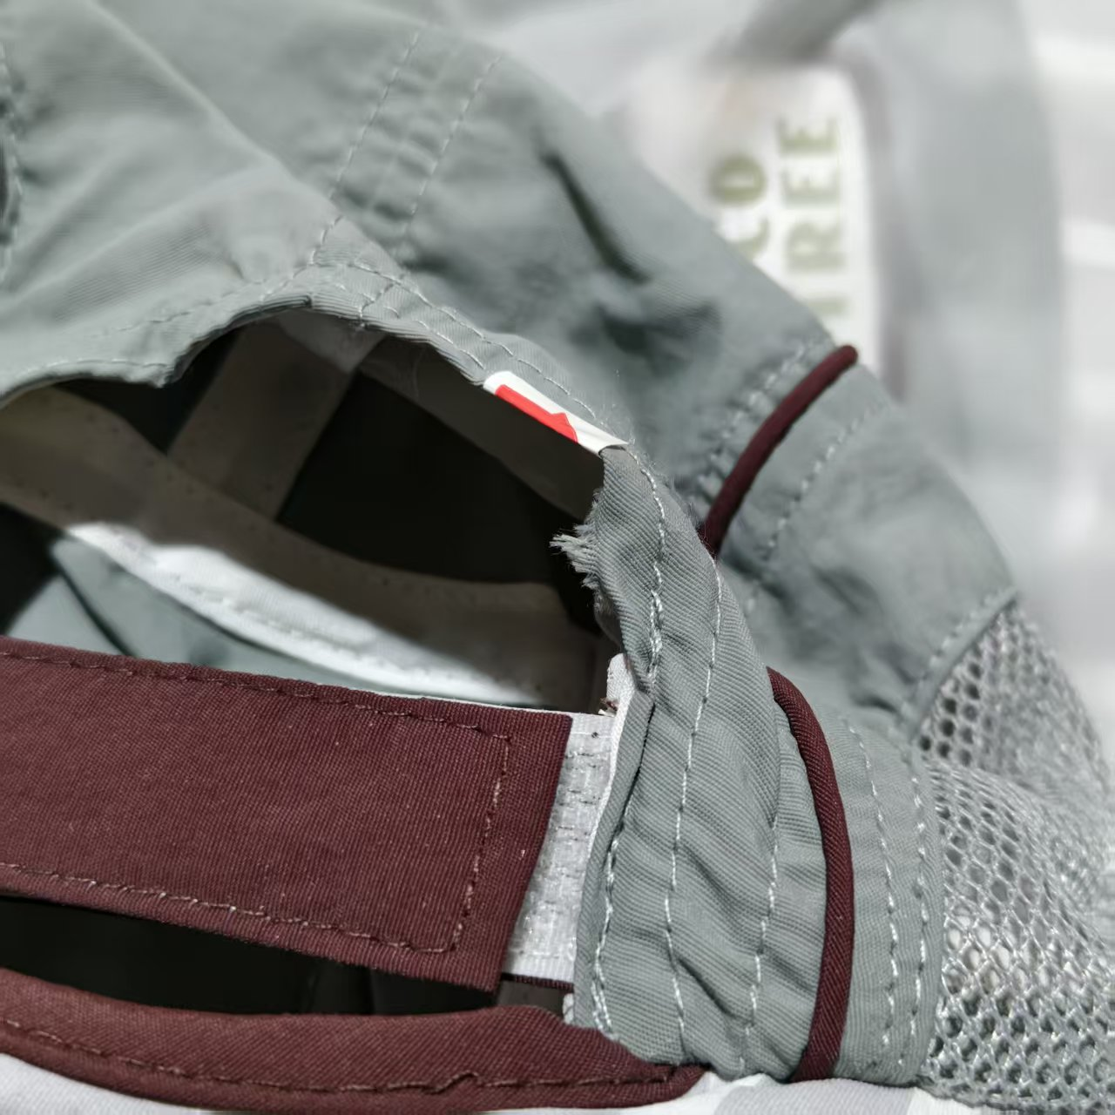
E22 | 宇婷 | 6941716543273 | KQ24011 | 跃趣萌宠披风帽 | 里瑟灰鳄鱼L | 28
E22 | 宇婷 | 6941716598884 | KQ26019 | 小奶萌动物帽 | 兔兔奶糖XXXS | 2
E22 | 宇婷 | 6941716598907 | KQ26019 | 小奶萌动物帽 | 兔兔奶糖XS | 1
E22 | 宇婷 | 6974318535674 | KQ26092 | 小蛋卷呼吸防晒帽 | 奶绿奇异果M | 46
E22 | 宇婷 | 6974318535681 | KQ26092 | 小蛋卷呼吸防晒帽 | 奶绿奇异果L | 3
E22 | 宇婷 | 6941716543266 | KQ24011 | 跃趣萌宠披风帽 | 里瑟灰鳄鱼M | 16
E22 | 宇婷 | 6941716530266 | KQ23020 | 夏宠冰果乐披风帽 | 椰椰西瓜冻L | 3
E22 | 宇婷 | 6941716529765 | KQ23014 | 乐玩园游会半空顶防晒帽 | 甜果气泡 | 11
E22 | 宇婷 | 6941716529772 | KQ23014 | 乐玩园游会半空顶防晒帽 | 初夏蜜桃 | 14
E22 | 宇婷 | 6941716529789 | KQ23014 | 乐玩园游会半空顶防晒帽 | 飞翔晴空 | 6
E22 | 宇婷 | 6974318535612 | KQ26092 | 小蛋卷呼吸防晒帽 | 甜粉小番茄M | 113

